S299 (3)
 |  |  |  |  |  |  |  |  |  |  |  |  |  |  | 下单日期Order date: |  |  | 2026-05-20
 |  |  |  |  |  |  |  |  |  |  |  |  |  |  | 出货期Delivery date: |  |  | 2026-06-30
Ref. | Dec. | Item No. | Pic. | 款式做法以及改版说明 | STONE COLOR | CHINESE | Plating | SIZE 美围 |  |  |  |  |  |  |  | Q'ty (pcs) | Unit Weight(g) | Total WT(G) | mossanite stone price by pcs | Silver Price (USD/g) | Labor Price (USD/g) | Price (USD/g) | Total (USD)

序号 | 产品类别 | 产品编号 | 图片 |  | 石头色 | 石头色中文 | 电镀 | 3 | 4 | 5 | 6 | 7 | 8 | 9 | 10 | 数量（pcs） | 成品单重（g/pcs） | 总重（g） | 莫桑石价/件 | 银价单价按克 | 工费单价按克 | 单价按克 | 总金额
1 | 手链 | SB13851-S | 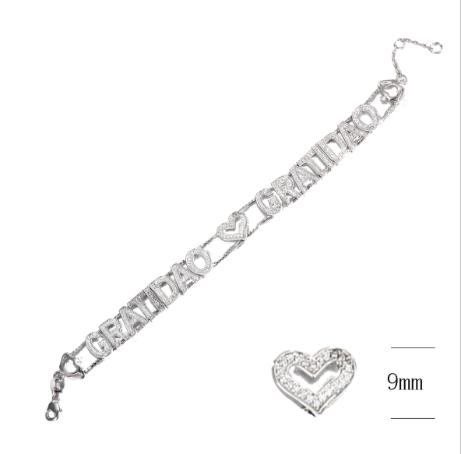 |  | moissanite | 白莫桑石 | RODHIUM PLATE 镀白 | 15,5CM+1CM+1CM,延长链同原链条,水滴扣，不要尾缀 |  |  |  |  |  |  |  | 15 | 11.71 | 175.65 | US$2.84 | US$2.50 | US$1.20 | US$3.70 | US$692.51
 |  |  |  |  | moissanite | 白莫桑石 | gold（ S208 2025-03# GP+泳漆色板） | 15,5CM+1CM+1CM,延长链同原链条,水滴扣，不要尾缀 |  |  |  |  |  |  |  | 15 | 11.71 | 175.65 | US$2.84 | US$2.50 | US$1.20 | US$3.70 | US$692.51
2 | 手链 | SB13966-S |  |  | moissanite | 白莫桑石 | RODHIUM PLATE 镀白 | 15,5CM+1CM+1CM,延长链同原链条,水滴扣，不要尾缀 |  |  |  |  |  |  |  | 15 | 15.81 | 237.15 | US$3.46 | US$2.50 | US$1.03 | US$3.53 | US$889.04
 |  |  |  |  | moissanite | 白莫桑石 | gold（ S208 2025-03# GP+泳漆色板） | 15,5CM+1CM+1CM,延长链同原链条,水滴扣，不要尾缀 |  |  |  |  |  |  |  | 15 | 15.81 | 237.15 | US$3.46 | US$2.50 | US$1.03 | US$3.53 | US$889.04
3 | 手链 | SB13881-S |  |  | moissanite | 白莫桑石 | RODHIUM PLATE 镀白 | 15,5CM+1CM+1CM,延长链同原链条,水滴扣，不要尾缀 |  |  |  |  |  |  |  | 10 | 11.65 | 116.50 | US$2.86 | US$2.50 | US$1.24 | US$3.74 | US$464.31
total |  |  |  |  |  |  |  |  |  |  |  |  |  |  |  | 70 |  | 942.10 |  |  |  |  | US$3,627.40

